Uvod
VELKOMORAVSKÁ LIGA 2016

SERIÁL ZÁVODŮ V RYCHLOSTNÍ KANOISTICE

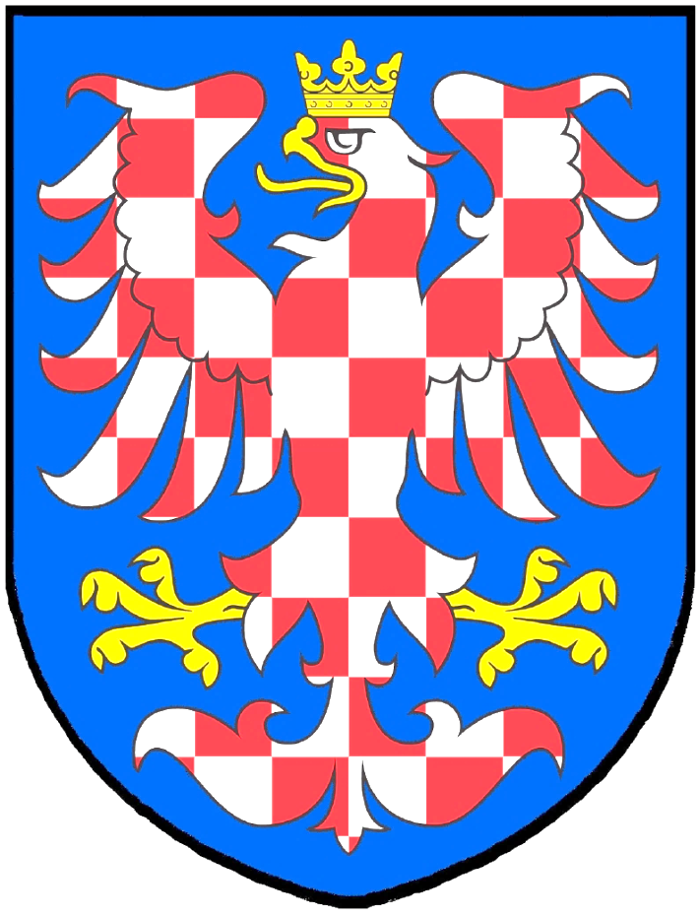

* Spartak PŘEROV * Kanoistika KOJETÍN * Kanoistika ONV * KVS HRANICE * TJ Vodní sporty LITOVEL *
* KKO OLOMOUC * KRK Slovan HRANICE * Lodní sporty BRNO * Kanoistika FRÝDEK MÍSTEK *

* Novoveský přespolák * Dlouhé tratě na Moravě * Moravský pohár Kojetín * Přerovská 200ka *
* Hranická 200ka * Mezinárodní Mistrovství Moravy ONV * Kojetínský maratón * Hranický maratón *

Přehled
VELKOMORAVSKÁ LIGA 2016 |  | Přespolák ONV | DT Kojetín | MP Kojetín | Přerovská 200 | Hranická 200 | Slovácká 500 | Kojetínský maratón | Hranický maratón | SOUČET ZÁVODNÍKŮ
Kanoistika KOJETÍN | KOJ | 13 | 27 | 33 | 28 | 24 | 33 | 30 | 25 | 213
Spartak PŘEROV | PRV | 15 | 25 | 20 | 33 | 32 | 28 | 25 | 18 | 196
Kanoistika ONV | ONV | 23 | 20 | 20 | 16 | 14 | 31 | 21 | 17 | 162
KKO OLOMOUC | OLO | 11 | 15 | 13 | 20 | 18 | 14 | 15 | 15 | 121
KVS HRANICE | HRA | 4 | 6 | 9 | 8 | 18 | 13 | 9 | 15 | 82
KRK Slovan HRANICE | SLH | 3 | 1 | 5 | 5 | 9 | 10 | 4 | 6 | 43
TJ Vodní sporty LITOVEL | LIT |  | 4 | 4 | 4 | 4 | 7 | 4 |  | 27
Lodní sporty BRNO | LSB |  |  |  |  | 3 | 6 |  | 7 | 16
Kanoistika FRÝDEK MÍSTEK | FRM |  |  |  |  | 11 |  |  |  | 11

KK TTS Trenčín | TTS |  | 19 | 19 | 18 | 17 | 25 | 16 |  | 114
ŠK Kajak Moravany | MOR |  | 6 | 28 |  |  | 23 |  |  | 57
SK Žamberk | ZAM |  | 8 |  |  |  | 15 |  |  | 23
KRK Nováky | NOV |  |  | 17 |  |  |  |  |  | 17
TJ Černožice | CER |  | 6 |  |  |  | 11 |  |  | 17
Prosport Sezemice | SEZ |  |  |  |  |  | 12 |  |  | 12
Vodní sporty Kadaň | KAD |  | 1 |  |  |  | 8 |  |  | 9
TJ Tatran Sedlčany | TSE |  |  |  |  |  | 9 |  |  | 9
SK Veselí nad Moravou | VES | 3 |  |  |  |  |  |  |  | 3
KK Týn nad Vltavou | TYN |  |  |  | 1 | 1 | 1 |  |  | 3
USK Praha | USK | 1 |  |  |  |  | 1 |  |  | 2
KK Slávia Praha | SLA |  | 1 |  |  |  |  |  | 1 | 2
SK Morava Kojetín | SKM |  | 1 |  |  |  |  |  |  | 1
SK Sport Zbraslav | ZBR |  |  |  |  |  | 1 |  |  | 1
TJ Znojmo | ZNO |  |  |  |  |  | 1 |  |  | 1
Sokol Hradec Krállové | SHK |  |  |  |  |  |  |  | 1 | 1

Limbažu un Salacgrīvas sport škola | LIM |  |  |  |  |  | 30 |  |  | 30
Veneto | VEN |  |  |  |  |  | 26 |  |  | 26
Circolo Nautico Caldonazzo | CAL |  |  |  |  |  | 14 |  |  | 14
KK Soške Elektrane Nova Gorica | ENG |  |  |  |  |  | 11 |  |  | 11
PSW Wien | WIE |  |  |  |  |  | 8 |  |  | 8
Schnecke Linz | SCH |  |  |  |  |  | 7 |  |  | 7
Śląsk | SLS |  |  |  |  |  | 7 |  |  | 7
WAT Wien | WAT |  |  |  |  |  | 1 |  |  | 1
SOUČET ZÁVODNÍKŮ |  | 73 | 140 | 168 | 133 | 151 | 353 | 124 | 105 | 1247
ODDÍLY

ZÁVODY

Vítězové
VÍTĚZOVÉ VML 2016 DLE KATEGORIÍ

 | K1 benkamínci C |  | KAPOUN Tomáš 2007 |  | KOJ
 | K1 benjamínky C |  | ZENDULKOVÁ Klára 2007 |  | KOJ
 | K1 benkamínci B |  | PRCHLÍK Ondřej 2005 |  | ONV
 | K1 benjamínky B |  | BARTÁKOVÁ Kateřina 2005 |  | KOJ
 | K1 benkamínci A |  | MACHÁČEK Vojtěch 2004 |  | PRV
 | K1 benjamínky A |  | ZVĚŘOVÁ Kristýna 2004 |  | OLO
 | C1 benjamínci |  | PAVLÍČEK Jan 2004 |  | ONV
 | K1 žáci |  | MACHÁČEK Jan 2002 |  | PRV
 | K1 žačky |  | ŠEVČÍKOVÁ Inka 2002 |  | PRV
 | C1 žáci |  | MINAŘÍK Jiří 2002 |  | KOJ
 | K1 dorostenci |  | ŠUBA Květoslav 2000 |  | OLO
 | K1 dorostenky |  | DŘÍMALKOVÁ Adéla 2001 |  | OLO
 | C1 dorostenci |  | ZALUBIL Jiří 2000 |  | ONV
 | C1 dorostenky |  | JUREČKOVÁ Eliška 2001 |  | KOJ
 | K1 junioři |  | SMRČEK Ludvík 1998 |  | LIT
 | K1 dorostenci |  | JANOŠKOVÁ Adéla 1998 |  | ONV
 | C1 junioři |  | HRABAL Antonín 1999 |  | KOJ
 | C1 juniorky |  | KUČEROVÁ Barbora 1998 |  | PRV

BODOVÁNÍ ODDÍLŮ VML 2016

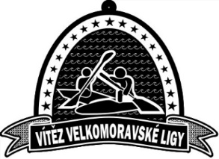
 |  | 1. | Kanoistika KOJETÍN | 1454.5
 |  | 2. | Spartak PŘEROV | 1205.5
 |  | 3. | Kanoistika ONV | 950.5
 |  | 4. | KKO Olomouc | 573
 |  | 5. | KRK Slovan HRANICE | 171
 |  | 6. | KVS HRANICE | 109
 |  | 7. | TJ Vodní sporty LITOVEL | 98
 |  | 8. | Lodní sporty BRNO | 28
 |  | 9. | Kanoistika FRÝDEK MÍSTEK | 16

ROZHODČÍ VML 2016: |  | Mgr. HIRSCHOVÁ Andrea / KOJ
 |  | MAZUR Marek / ONV
 |  | Mgr. MLČOCH Tomáš / ONV
 |  | Mgr. PRUCEK Stanislav / LIT
 |  | Bc. ÚLEHLOVÁ Jana, DiS / KOJ

